Estadísticas
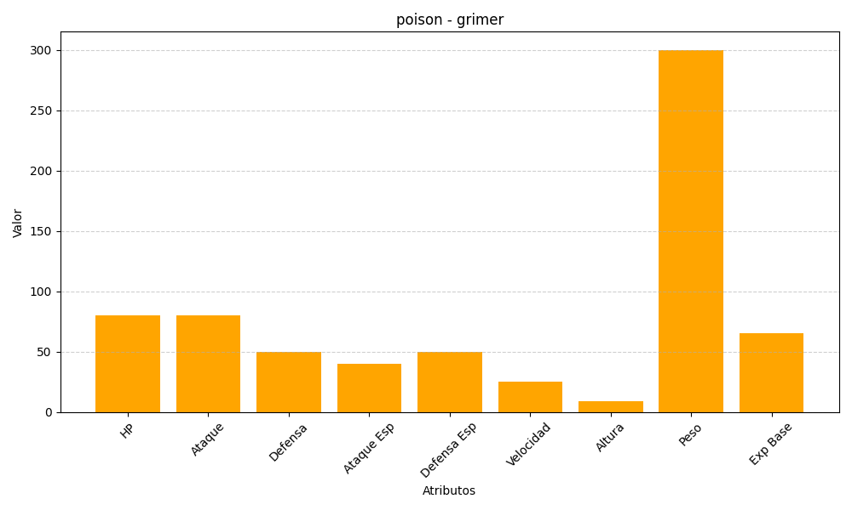
ID | Nombre | Tipo | HP | Ataque | Defensa | Ataque Especial | Defensa Especial | Velocidad | Altura | Peso | Experiencia Base
88 | grimer | poison | 80 | 80 | 50 | 40 | 50 | 25 | 9 | 300 | 65

